Résultats par bureau
Bureau | Electeurs | Inscrits | Abstentions | Votants | Blancs | Nuls | Exprimés | Candidats / Listes | VON EUW STÉPHANIE | NGUYEN DEROSIER SANDRA | SEIMBILLE GÉRARD | Candidats / Listes | VON EUW STÉPHANIE | NGUYEN DEROSIER SANDRA | SEIMBILLE GÉRARD
1 HOTEL DE VILLE | Nombre | 925 | 600 | 325 | 7 | 7 | 311 | Voix | 139 | 90 | 82 | % Exprimés | 44.69% | 28.94% | 26.37%
2 G.S. DU PARC AUX CHARRETTES | Nombre | 859 | 601 | 258 | 3 | 2 | 253 | Voix | 121 | 75 | 57 | % Exprimés | 47.83% | 29.64% | 22.53%
3 MAISON DES ASSOCIATIONS | Nombre | 940 | 570 | 370 | 9 | 2 | 359 | Voix | 166 | 86 | 107 | % Exprimés | 46.24% | 23.96% | 29.81%
4 G.S. HERMITAGE | Nombre | 797 | 497 | 300 | 1 | 0 | 299 | Voix | 116 | 40 | 143 | % Exprimés | 38.80% | 13.38% | 47.83%
5 G.S. HERMITAGE | Nombre | 1,016 | 588 | 428 | 7 | 3 | 418 | Voix | 167 | 109 | 142 | % Exprimés | 39.95% | 26.08% | 33.97%
6 G.S. LES CORDELIERS | Nombre | 722 | 404 | 318 | 3 | 2 | 313 | Voix | 172 | 54 | 87 | % Exprimés | 54.95% | 17.25% | 27.80%
7 G.S. LES CORDELIERS | Nombre | 725 | 514 | 211 | 2 | 6 | 203 | Voix | 108 | 31 | 64 | % Exprimés | 53.20% | 15.27% | 31.53%
8 G.S. JEAN-MOULIN | Nombre | 716 | 590 | 126 | 2 | 1 | 123 | Voix | 66 | 34 | 23 | % Exprimés | 53.66% | 27.64% | 18.70%
9 G.S. JEAN-MOULIN | Nombre | 560 | 422 | 138 | 5 | 4 | 129 | Voix | 68 | 26 | 35 | % Exprimés | 52.71% | 20.16% | 27.13%
10 G.S. EUGENE DUCHER | Nombre | 938 | 758 | 180 | 6 | 3 | 171 | Voix | 84 | 47 | 40 | % Exprimés | 49.12% | 27.49% | 23.39%
11 G.S. EUGENE DUCHER | Nombre | 809 | 612 | 197 | 2 | 0 | 195 | Voix | 100 | 52 | 43 | % Exprimés | 51.28% | 26.67% | 22.05%
12 G.S. EUGENE DUCHER | Nombre | 1,076 | 696 | 380 | 1 | 6 | 373 | Voix | 205 | 68 | 100 | % Exprimés | 54.96% | 18.23% | 26.81%
13 G.S. LUDOVIC PIETTE | Nombre | 699 | 586 | 113 | 2 | 2 | 109 | Voix | 59 | 23 | 27 | % Exprimés | 54.13% | 21.10% | 24.77%
14 G.S. LUDOVIC PIETTE | Nombre | 558 | 422 | 136 | 0 | 0 | 136 | Voix | 67 | 26 | 43 | % Exprimés | 49.26% | 19.12% | 31.62%
15 G.S. LUDOVIC PIETTE | Nombre | 723 | 495 | 228 | 5 | 2 | 221 | Voix | 108 | 50 | 63 | % Exprimés | 48.87% | 22.62% | 28.51%
16 G.S. GUSTAVE LOISEAU | Nombre | 1,163 | 825 | 338 | 6 | 4 | 328 | Voix | 181 | 85 | 62 | % Exprimés | 55.18% | 25.91% | 18.90%
17 G.S. GUSTAVE LOISEAU | Nombre | 1,052 | 774 | 278 | 9 | 2 | 267 | Voix | 142 | 66 | 59 | % Exprimés | 53.18% | 24.72% | 22.10%
18 G.S. DES LARRIS | Nombre | 540 | 398 | 142 | 3 | 0 | 139 | Voix | 67 | 36 | 36 | % Exprimés | 48.20% | 25.90% | 25.90%
19 G.S. DES MARADAS | Nombre | 622 | 458 | 164 | 4 | 1 | 159 | Voix | 105 | 33 | 21 | % Exprimés | 66.04% | 20.75% | 13.21%
20 G.S. DES CORDELIERS | Nombre | 728 | 529 | 199 | 3 | 0 | 196 | Voix | 111 | 35 | 50 | % Exprimés | 56.63% | 17.86% | 25.51%
21 G.S. DES LARRIS | Nombre | 557 | 406 | 151 | 2 | 0 | 149 | Voix | 81 | 37 | 31 | % Exprimés | 54.36% | 24.83% | 20.81%

 | Total des voix | 16,725 | 11,745 | 4,980 | 82 | 47 | 4,851 |  | 2,433 | 1,103 | 1,315
 | Total en pourcentage |  | 70.22% | 29.78% | 1.65% | 0.94% | 97.41% |  | 50.15% | 22.74% | 27.11% |  | 50.15% | 22.74% | 27.11%

Résultats en nb par bureau

Résultats en % par bureau
Bureau | Abstention moyenne | % Abstentions | Votants | Blancs | Nuls | Exprimés | Candidats / Listes | VON EUW STÉPHANIE | NGUYEN DEROSIER SANDRA | SEIMBILLE GÉRARD
1 HOTEL DE VILLE | 70.22 | 64.86 | 35.14 | 2.15 | 2.15 | 95.69 | % Exprimés | 44.69% | 28.94% | 26.37%
2 G.S. DU PARC AUX CHARRETTES | 70.22 | 69.97 | 30.03 | 1.16 | 0.78 | 98.06 | % Exprimés | 47.83% | 29.64% | 22.53%
3 MAISON DES ASSOCIATIONS | 70.22 | 60.64 | 39.36 | 2.43 | 0.54 | 97.03 | % Exprimés | 46.24% | 23.96% | 29.81%
4 G.S. HERMITAGE | 70.22 | 62.36 | 37.64 | 0.33 | 0.00 | 99.67 | % Exprimés | 38.80% | 13.38% | 47.83%
5 G.S. HERMITAGE | 70.22 | 57.87 | 42.13 | 1.64 | 0.70 | 97.66 | % Exprimés | 39.95% | 26.08% | 33.97%
6 G.S. LES CORDELIERS | 70.22 | 55.96 | 44.04 | 0.94 | 0.63 | 98.43 | % Exprimés | 54.95% | 17.25% | 27.80%
7 G.S. LES CORDELIERS | 70.22 | 70.90 | 29.10 | 0.95 | 2.84 | 96.21 | % Exprimés | 53.20% | 15.27% | 31.53%
8 G.S. JEAN-MOULIN | 70.22 | 82.40 | 17.60 | 1.59 | 0.79 | 97.62 | % Exprimés | 53.66% | 27.64% | 18.70%
9 G.S. JEAN-MOULIN | 70.22 | 75.36 | 24.64 | 3.62 | 2.90 | 93.48 | % Exprimés | 52.71% | 20.16% | 27.13%
10 G.S. EUGENE DUCHER | 70.22 | 80.81 | 19.19 | 3.33 | 1.67 | 95.00 | % Exprimés | 49.12% | 27.49% | 23.39%
11 G.S. EUGENE DUCHER | 70.22 | 75.65 | 24.35 | 1.02 | 0.00 | 98.98 | % Exprimés | 51.28% | 26.67% | 22.05%
12 G.S. EUGENE DUCHER | 70.22 | 64.68 | 35.32 | 0.26 | 1.58 | 98.16 | % Exprimés | 54.96% | 18.23% | 26.81%
13 G.S. LUDOVIC PIETTE | 70.22 | 83.83 | 16.17 | 1.77 | 1.77 | 96.46 | % Exprimés | 54.13% | 21.10% | 24.77%
14 G.S. LUDOVIC PIETTE | 70.22 | 75.63 | 24.37 | 0.00 | 0.00 | 100.00 | % Exprimés | 49.26% | 19.12% | 31.62%
15 G.S. LUDOVIC PIETTE | 70.22 | 68.46 | 31.54 | 2.19 | 0.88 | 96.93 | % Exprimés | 48.87% | 22.62% | 28.51%
16 G.S. GUSTAVE LOISEAU | 70.22 | 70.94 | 29.06 | 1.78 | 1.18 | 97.04 | % Exprimés | 55.18% | 25.91% | 18.90%
17 G.S. GUSTAVE LOISEAU | 70.22 | 73.57 | 26.43 | 3.24 | 0.72 | 96.04 | % Exprimés | 53.18% | 24.72% | 22.10%
18 G.S. DES LARRIS | 70.22 | 73.70 | 26.30 | 2.11 | 0.00 | 97.89 | % Exprimés | 48.20% | 25.90% | 25.90%
19 G.S. DES MARADAS | 70.22 | 73.63 | 26.37 | 2.44 | 0.61 | 96.95 | % Exprimés | 66.04% | 20.75% | 13.21%
20 G.S. DES CORDELIERS | 70.22 | 72.66 | 27.34 | 1.51 | 0.00 | 98.49 | % Exprimés | 56.63% | 17.86% | 25.51%
21 G.S. DES LARRIS | 70.22 | 72.89 | 27.11 | 1.32 | 0.00 | 98.68 | % Exprimés | 54.36% | 24.83% | 20.81%
 | Abstention moyenne | % Abstentions
1 HOTEL DE VILLE | 70.22 | 64.86
2 G.S. DU PARC AUX CHARRETTES | 70.22 | 69.97
3 MAISON DES ASSOCIATIONS | 70.22 | 60.64
4 G.S. HERMITAGE | 70.22 | 62.36
5 G.S. HERMITAGE | 70.22 | 57.87
6 G.S. LES CORDELIERS | 70.22 | 55.96
7 G.S. LES CORDELIERS | 70.22 | 70.90
8 G.S. JEAN-MOULIN | 70.22 | 82.40
9 G.S. JEAN-MOULIN | 70.22 | 75.36
10 G.S. EUGENE DUCHER | 70.22 | 80.81
11 G.S. EUGENE DUCHER | 70.22 | 75.65
12 G.S. EUGENE DUCHER | 70.22 | 64.68
13 G.S. LUDOVIC PIETTE | 70.22 | 83.83
14 G.S. LUDOVIC PIETTE | 70.22 | 75.63
15 G.S. LUDOVIC PIETTE | 70.22 | 68.46
16 G.S. GUSTAVE LOISEAU | 70.22 | 70.94
17 G.S. GUSTAVE LOISEAU | 70.22 | 73.57
18 G.S. DES LARRIS | 70.22 | 73.70
19 G.S. DES MARADAS | 70.22 | 73.63
20 G.S. DES CORDELIERS | 70.22 | 72.66
21 G.S. DES LARRIS | 70.22 | 72.89
Résultats en % par bureau
 | VON EUW STÉPHANIE | NGUYEN DEROSIER SANDRA | SEIMBILLE GÉRARD
1 HOTEL DE VILLE | 44.69% | 28.94% | 26.37%
2 G.S. DU PARC AUX CHARRETTES | 47.83% | 29.64% | 22.53%
3 MAISON DES ASSOCIATIONS | 46.24% | 23.96% | 29.81%
4 G.S. HERMITAGE | 38.80% | 13.38% | 47.83%
5 G.S. HERMITAGE | 39.95% | 26.08% | 33.97%
6 G.S. LES CORDELIERS | 54.95% | 17.25% | 27.80%
7 G.S. LES CORDELIERS | 53.20% | 15.27% | 31.53%
8 G.S. JEAN-MOULIN | 53.66% | 27.64% | 18.70%
9 G.S. JEAN-MOULIN | 52.71% | 20.16% | 27.13%
10 G.S. EUGENE DUCHER | 49.12% | 27.49% | 23.39%
11 G.S. EUGENE DUCHER | 51.28% | 26.67% | 22.05%
12 G.S. EUGENE DUCHER | 54.96% | 18.23% | 26.81%
13 G.S. LUDOVIC PIETTE | 54.13% | 21.10% | 24.77%
14 G.S. LUDOVIC PIETTE | 49.26% | 19.12% | 31.62%
15 G.S. LUDOVIC PIETTE | 48.87% | 22.62% | 28.51%
16 G.S. GUSTAVE LOISEAU | 55.18% | 25.91% | 18.90%
17 G.S. GUSTAVE LOISEAU | 53.18% | 24.72% | 22.10%
18 G.S. DES LARRIS | 48.20% | 25.90% | 25.90%
19 G.S. DES MARADAS | 66.04% | 20.75% | 13.21%
20 G.S. DES CORDELIERS | 56.63% | 17.86% | 25.51%
21 G.S. DES LARRIS | 54.36% | 24.83% | 20.81%

Images Graphes
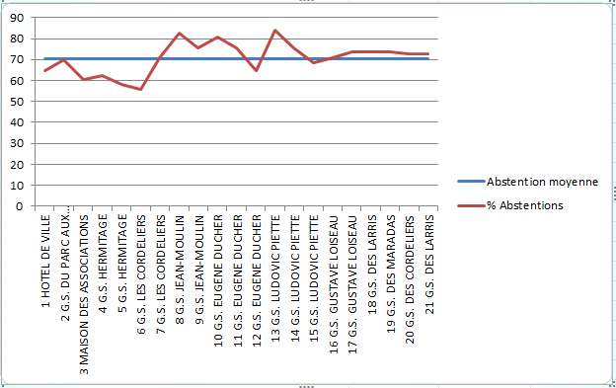
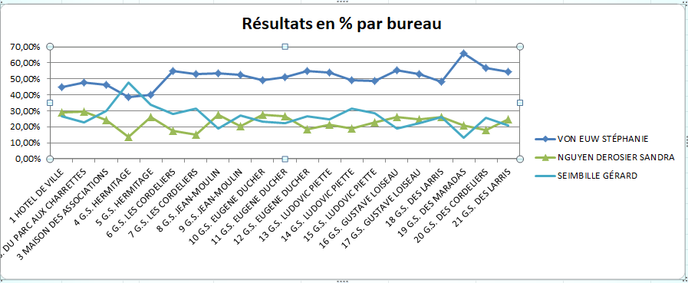
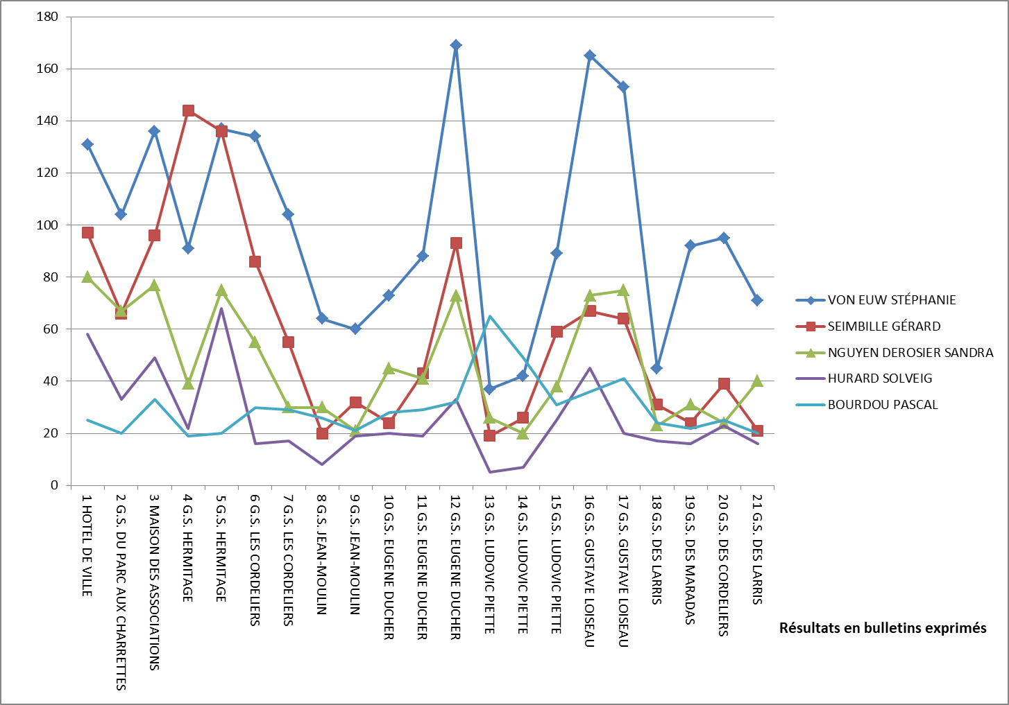
Résultats du 1er tour
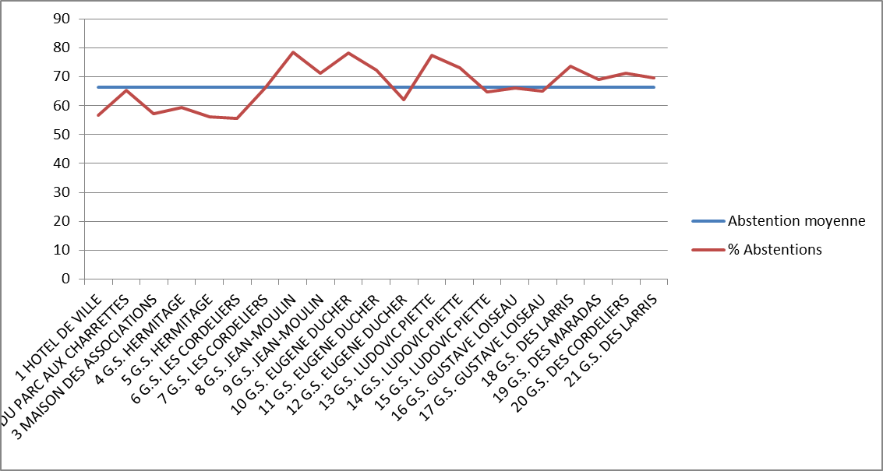
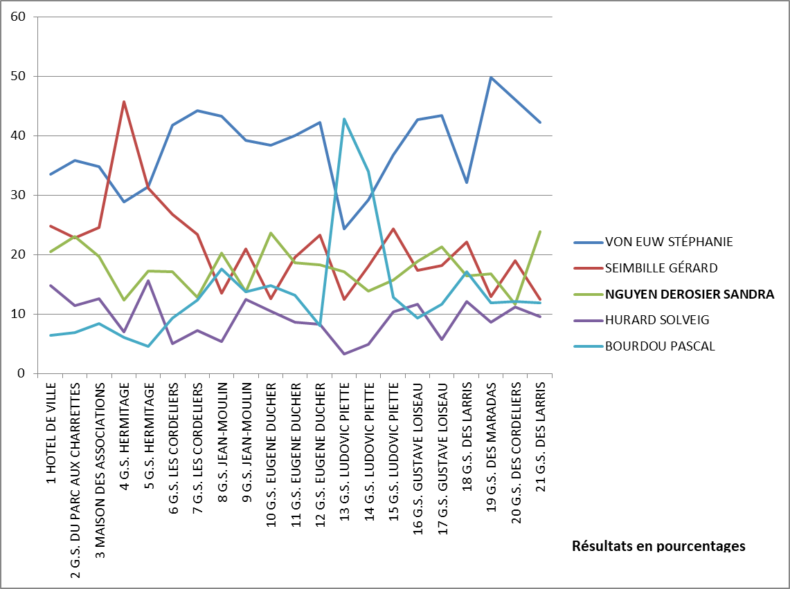

Résultats du 2eme tour

